상품제안서
네이쳐 스페셜 물병 보온보냉가방 | 상품코드: F26772

 |  |  |  |  |  |  | 02-412-0044 | www.easy1.co.kr
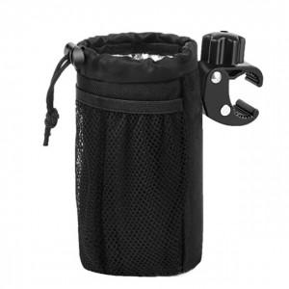

【상세/제작정보】 | 인쇄 별도 문의

【인쇄/포장옵션】 | / 포장불가능

【공급단가】 | 수량 | 50~ | 100~ | 500~ | 1,000~ | 2,000~
*VAT별도 | 단가 | 11,870원 | 11,680원 | 11,400원 | 11,110원 | 10,920원

【상품 URL】 | https://dev.easy1.co.kr:443/src/goods_detail.php?gdno=26772

